C
PENNER AUTOMOTORES S.R.L.
 |  |  |  |  |  |  |  |  |  |  | ANEXO C
INVERSIONES, ACCIONES, DEBENTURES Y OTROS TITULOS EMITIDOS EN SERIE
PARTICIPACION EN OTRAS SOCIEDADES
AL 30 DE JUNIO DE 2020

Denominación y Características de los Valores Emisor | Clase | Valor Nominal Unitario | Cantidad | Valor Nominal Total | Valor Patrim. Proporc. | Valor de Libros | Valor de Cotización | Información sobre el Emisor
 |  |  |  |  |  |  |  | % de Cotización | Actividad Principal | Capital | Según Ultimo Balance
 |  |  |  |  |  |  |  |  |  |  | Resultado | Patr. Neto
Inversiones Temporarias
NO APLICABLE
Totales Ejercicio Actual
Totales Ejercicio Anterior

Inversiones Permanentes (Detallar)
Totales Ejercicio Actual
Totales Ejercicio Anterior

NEC
Notas a los Estados Financieros al 30 de junio de 2020

Nota 1 - Información básica sobre la Sociedad

La Sociedad fue constituida originalmente bajo la denominación de Pro – Chaco S.R.L., según consta en la Escritura Pública número 32, de Fecha 7 de agosto de 2001, de cuyo testimonio se tomó razón en la Dirección General de los Registros Públicos. Registro de Personas Jurídicas y Asociaciones, el 30 de agosto de 2001 y en el Registro Público de Comercio, también el 30 de agosto de 2001.
Por Escritura Pública número 81, del 18 de setiembre de 2006, fue modificada la primera cláusula del contrato constitutivo, cambiándose la denominación de la firma a la de Penner Automotores Sociedad de Responsabilidad Limitada, de todo lo cual se tomó razón en la Dirección General de los Registros Públicos, en el Registro de Personas Jurídicas y Asociaciones, el 13 de noviembre de 2006.
Según escritura pública Nº 103 de fecha 3 de marzo de 2016 de aumento de capital en Gs.13.131.000.000. (Reserva de revalúo 1.359.000.000, resultados acumulados 4.152.000.000, fondo de reserva 1.600.000.000 y resultados del ejercicio 6.018.000.000) y capital actual Gs. 25.369.000.000 quedando el mismo en Gs. 38.500.000.000 dividido en 38.500 cuotas por valor de Gs. 1.000.000.
En fecha 3/4/2017 según escritura pública Nº174 se resolvió el ingreso de la firma al Mercado de Valores y su inscripción como emisora de obligaciones ante las autoridades de dicho mercado.
Según escritura pública Nº 293 de fecha 18/5/2018 de aumento de capital en Gs.15.310.000.000 correspondiente al Revalúo Técnico y el capital actual Gs. 38.500.000.000. Quedando el mismo en Gs. 53.810.000.000 dividido en 53.810 cuotas por valor de Gs. 1.000.000.
La última modificación fue en fecha 6/6/2018 según escritura pública N° 340 se resuelve realizar en parte proporcional a sus respectivas participaciones, un rescate de cuotas sociales equivalente a 15.310 cuotas sociales, cuyo valor nominal es de Gs.15.310.000.000, dicho monto será compensado con la deuda que la empresa Nordland S.A. tiene con la empresa Penner Automotores S.R.L. El nuevo capital de la sociedad será de Gs. 38.500.000.000 dividido en 38.500 cuotas por valor de Gs. 1.000.000.
En fecha 20/11/2018 según escritura pública N° 464 se resuelve que el señor Orlando Penner y Ronald Durksen ceden, venden y transfieren parte de sus cuotas sociales a favor de la firma MF Inversiones S.A. 5.775 cuotas sociales de Gs. 1.000.000 cada un equivalente a Gs. 5.775.000.000 que constituye el 15% de las cuotas sociales de la Sociedad.

Nota 2 - Principales políticas y prácticas contables aplicadas

2.1 Bases de preparación

Normas contables

Los presentes estados financieros han sido formulados de acuerdo con los lineamientos generales de las normas contables emitidas por la Comisión Nacional de Valores y Normas de Información Financiera emitidas por el Consejo de Contadores Públicos del Paraguay, en cuanto a las prácticas contables usuales y el plan de cuentas establecido acorde con el funcionamiento de la Entidad.

Algunas cifras correspondientes al año terminado el 31 de diciembre de 2019 fueron reclasificadas en los presentes estados financieros con el fin de hacerlas comparables con las del año actual y facilitar su comparación.

Moneda funcional y de presentación

La moneda funcional y de presentación de los estados financieros de la Sociedad es el guaraní, la moneda local de Paraguay.

Bases de valuación y efectos de la inflación

Dado que la inflación acumulada en los últimos tres años, calculada a base del Índice de Precios al Consumidor emitido por el Banco Central del Paraguay, ha sido inferior al 100%, los estados financieros se presentan en unidad de medida heterogénea. Consecuentemente los estados financieros no fueron re expresados en moneda homogénea de poder adquisitivo constante.
Los estados financieros fueron preparados utilizando como principal criterio de valuación el costo histórico, con las excepciones que se mencionan en los siguientes numerales de esta nota.

2.2 Moneda extranjera

Las transacciones en moneda extranjera son convertidas al Guaraní a la cotización vigente en la fecha de la transacción. Los activos y pasivos monetarios denominados en moneda extranjera son convertidos al Guaraní a la cotización vigente a la fecha de cierre de los estados financieros. Las diferencias de cambio resultantes figuran presentadas en el Estado de Resultados.

2.3 Deterioro

Los valores contables de los activos de la Sociedad diferentes de los bienes de cambio, activos financieros, e impuestos diferidos son revisados a la fecha de cada estado financiero para determinar si existe un indicativo de deterioro. Si algún indicativo de deterioro existiera, el monto recuperable del activo es estimado como el mayor del precio neto de venta o el valor de uso, reconociéndose una pérdida por deterioro en el Estado de Resultados cuando el valor contable del activo o su unidad generadora de efectivo exceden su monto recuperable.
Una pérdida por deterioro es revertida, hasta el monto que no exceda el valor contable que hubiera correspondido si no se hubiera reconocido el deterioro, cuando posteriormente se produce un aumento en la estimación del monto recuperable.

2.4 Efectivo y equivalentes de efectivo

Para la preparación del estado de flujo de efectivo se consideraron dentro del concepto de efectivo los saldos en efectivo, disponibilidades en cuentas bancarias y en caso de existir, las inversiones temporales asimilables a efectivo (de alta liquidez y con vencimiento originalmente pactado por un plazo menor a tres meses).

2.5 Créditos por ventas y otros créditos

Los créditos por ventas y otros créditos se presentan por su costo menos cualquier pérdida por deterioro (Nota 2.3). La previsión para deudores incobrables se constituye en función de los análisis de riesgo individualizado de los deudores.

2.6 Bienes de cambio
Los bienes de cambio se valúan a su costo de adquisición más otros gastos aplicables, o al valor neto de realización el que fuera menor. Los ajustes a valores netos de realización se incluyen en el costo de los bienes vendidos.
2.7 Inversiones

Las inversiones están valuadas a su costo menos cualquier pérdida por deterioro (Nota 2.3) y a valor tasación según informe realizado en el mes de noviembre del 2017 por el Ing. Rafael Sapienza Ávila.

2.8 Propiedades, planta, equipo e intangibles

Valor Bruto

Las propiedades, planta y equipo figuran presentados a sus valores de adquisición, netos de depreciaciones y pérdidas por deterioro cuando corresponde (Nota 2.3), reexpresados en moneda de cierre de acuerdo a la variación en el índice general de precios al consumo publicado por Banco Central del Paraguay.

Gastos Posteriores

Los gastos posteriores incurridos para reemplazar un componente de una propiedad, planta y equipo únicamente activados cuando estos incrementan los beneficios futuros del mismo. Los demás gastos son reconocidos en el Estado de Resultados en el momento en que se incurren.

Depreciaciones

Las depreciaciones son cargadas al Estado de Resultado utilizando porcentajes fijos sobre los valores antes referidos, estimado según la vida útil estimada para cada categoría, a partir del año siguiente al de su incorporación.

2.9 Deudas comerciales y deudas diversas

Las deudas comerciales y diversas están presentadas a su costo amortizado.

2.10 Deudas Financieras

Las deudas financieras están presentadas a su costo amortizado, con cualquier diferencia entre el costo y su valor de cancelación, reconocida en el Estado de Resultados durante el periodo de financiamiento, utilizando tasas de interés efectivas.

2.11 Patrimonio

Los dividendos son reconocidos como pasivo en la fecha que son aprobados.

2.12 Impuesto a la Renta

El impuesto a la renta sobre el resultado del año comprende el impuesto corriente y el impuesto diferido. El impuesto a la renta es reconocido en el Estado de Resultados, excepto que esté

relacionado con partidas reconocidas en el patrimonio en cuyo caso se reconoce dentro del patrimonio.

El impuesto corriente es el impuesto a pagar calculado sobre el monto imponible de ganancia del año, utilizando la tasa del impuesto a la renta vigente a la fecha de los estados financieros del 10%.
El impuesto diferido es calculado utilizando el método del estado de situación basado en el balance general, determinado a partir de las diferencias temporarias entre los importes contables de activos y pasivos y los importes utilizados para fines fiscales. El importe de impuesto diferido calculado está basado en la forma esperada de realización o liquidación de los importes contables de activos y pasivos, utilizando la tasa de impuesto aprobada a la fecha de los estados financieros
Un activo por impuesto diferido es reconocido solamente hasta el importe que es probable que futuras ganancias imponibles estarán disponibles, contra las cuales el activo pueda ser utilizado.

2.13 Determinación del Resultado

La Sociedad aplicó el principio de lo devengado para el reconocimiento de los ingresos y la imputación de costos y gastos.
Los ingresos operativos representan el importe de los bienes y servicios vendidos a terceros y son reconocidos en el Estado de Resultados cuando los riesgos y beneficios significativos asociados a la propiedad de los mismos han sido transferidos al comprador.
La depreciación de las propiedades, planta y equipo es calculada según los criterios indicados en la Nota 2.8.
Los resultados financieros incluyen intereses ganados y perdidos, diferencias de cambio y gastos bancarios, según se indica en la Nota 2.2. y 2.10.
El resultado por impuesto a la renta es calculado, según se indica en la Nota 2.12.

2.14 Uso de estimaciones contables

La preparación de los estados financieros requiere por parte de la Dirección de la Sociedad la aplicación de estimaciones contables relevantes y la realización de juicios y supuestos en el proceso de aplicación de las políticas contables que afectan a los importes de activos y pasivos registrados y los activos y pasivos contingentes revelados a la fecha de la emisión de los presentes estados financieros, como así también los ingresos y gastos registrados en el año. Los resultados reales pueden diferir de las estimaciones realizadas.
A pesar de que las estimaciones realizadas por la Dirección de la Sociedad se han calculado en función de la mejor información disponible al 30 de junio de 2020, es posible que acontecimientos que puedan tener lugar en el futuro obliguen a su modificación en los próximos años. El efecto en los estados financieros de las modificaciones que, en su caso, se derivasen de los ajustes a efectuar durante los próximos años, es reconocido en el año en que la estimación es modificada y en los períodos futuros afectados, o sea, se registra en forma prospectiva.
Las áreas más significativas en las que la Dirección de la Sociedad ha realizado estimaciones de incertidumbre y juicios críticos en la aplicación de políticas contables y que tienen un mayor efecto sobre el importe reconocido en los estados financieros conciernen las previsiones para deudores incobrables, las amortizaciones y el cargo por impuesto a la renta. Los resultados reales futuros pueden diferir de las estimaciones y evaluaciones realizadas a la fecha de preparación de los presentes estados financieros.

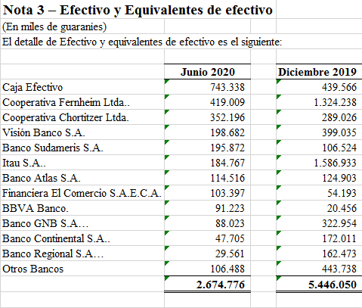

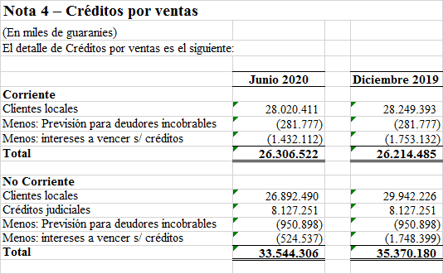

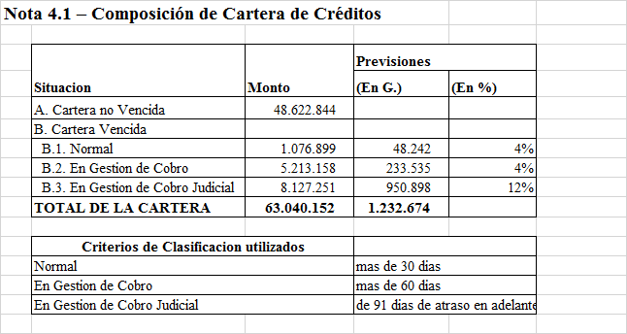

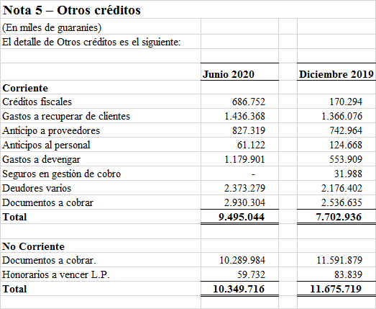

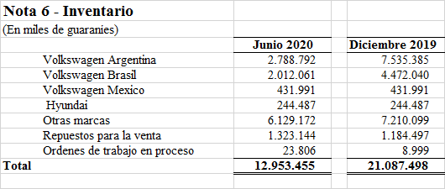

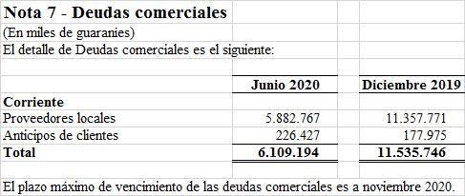

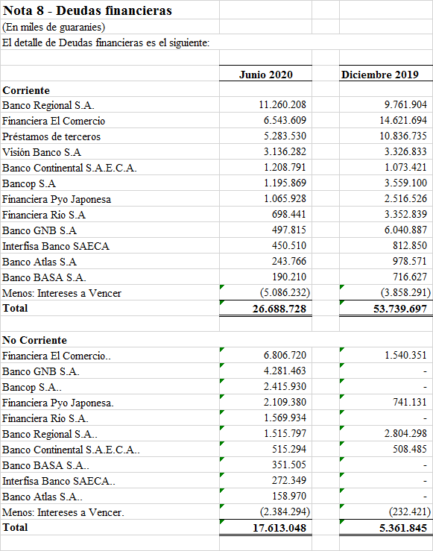

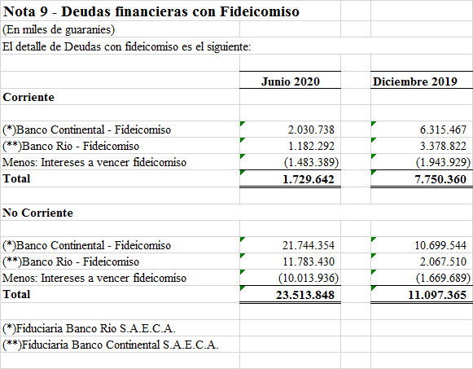

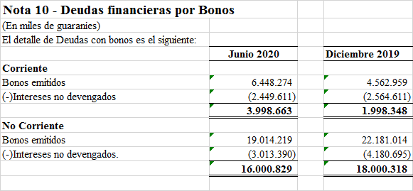

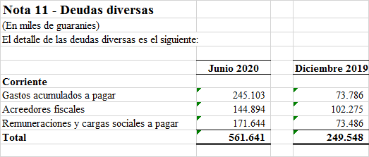

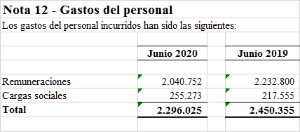

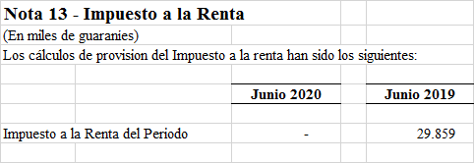

Nota 14 - Instrumentos financieros

Las empresas están expuestas a los siguientes riesgos relacionados con el uso de instrumentos financieros:

· Riesgo de crédito
· Riesgo de liquidez
· Riesgo de mercado

En esta nota se presenta información respecto de la exposición de las empresas a cada uno de los riesgos mencionados, los objetivos, las políticas y los procedimientos de las empresas para medir y administrar el riesgo.

La Dirección es responsable por establecer y supervisar la estructura de administración de riesgo de las empresas. La Gerencia es responsable por el desarrollo y el monitoreo de la administración del riesgo de las empresas, e informa regularmente a la Dirección acerca de sus actividades.

Las políticas de administración de riesgo son establecidas con el objeto de identificar y analizar los riesgos enfrentados por las empresas, fijar límites y controles de riesgo adecuados, y para monitorear los riesgos y el cumplimiento de los límites. Se revisan regularmente las políticas y los sistemas de administración de riesgo a fin de que reflejen los cambios en las condiciones de mercado y en las actividades. Las empresas, a través de sus normas y procedimientos de administración, pretenden desarrollar un ambiente de control disciplinado y constructivo en lo que todos los empleados entiendan sus roles y obligaciones.

14.1 Riesgo de crédito

El riesgo de crédito es el riesgo de pérdida financiera que enfrentan las empresas si un cliente o contraparte en un instrumento financiero no cumple con sus obligaciones contractuales, y se origina principalmente de las cuentas por cobrar a clientes.

La Dirección tiene políticas de crédito que permiten monitorear este riesgo de forma continua, y espera un correcto comportamiento crediticio y los eventuales incumplimientos están cubiertos razonablemente por las previsiones existentes.

14.2 Riesgo de liquidez

El riesgo de liquidez es el riesgo de que las empresas no puedan cumplir con sus obligaciones financieras a medida que vencen. El enfoque de las empresas para administrar la liquidez es asegurar, en la mayor medida posible, que siempre contarán con la liquidez suficiente para cumplir con sus obligaciones cuando vencen, tanto en condiciones normales como de tensión, sin incurrir en pérdidas inaceptables o arriesgar la seguridad de las empresas.

14.3 Riesgo de mercado

El riesgo de mercado es el riesgo de que los cambios en los precios de mercado, por ejemplo, en el tipo de cambio, tasas de interés variables y otros precios de mercado, afecten los ingresos de las empresas o el valor de los instrumentos financieros que mantienen. El objetivo de la administración del riesgo de mercado es administrar y controlar las exposiciones a este riesgo dentro de parámetros razonables y al mismo tiempo optimizar la rentabilidad.

Riesgo de moneda

La Sociedad incurre en riesgos de otra moneda en ventas y compras denominadas en monedas diferentes al Guaraní. La moneda que origina principalmente este riesgo es el Dólar Estadounidense. Este riesgo es monitoreado de forma de mantener la exposición al mismo en niveles aceptables. El detalle de la exposición al riesgo de moneda se visualiza en el Anexo G.
Nota 15 – Patrimonio

15.1 Capital

Al 30 de junio de 2020 y al 31 de diciembre de 2019 el capital social es de Gs. 38.500.000.000 representado por 38.500 cuotas con un valor nominal de Gs. 1.000.000 cada una, el cual se halla totalmente integrado a dichas fechas.

15.2 Reserva legal

De acuerdo con lo establecido en el artículo 91 de la Ley Nº 1034/1.983 del Comerciante, la sociedad debe afectar el 5% de la utilidad del año como reserva legal hasta que el saldo de dicha reserva represente el 20% del capital integrado.

15.3 Reserva de revalúo

El saldo de este rubro corresponde a la revaluación de las propiedades, planta y equipo. La reexpresión de las propiedades, planta y equipo durante el año 2020 hasta junio ascendió a Gs. 265.056.038 y durante el 2019 a Gs. 479.439.104 el incremento patrimonial producido por el revalúo de las propiedades, planta y equipo podrá ser capitalizado no pudiendo ser distribuido como dividendo, utilidad o beneficio.

15.4 Revalúo técnico

El saldo de este rubro corresponde a la revaluación de las propiedades, planta y equipo según las tasaciones realizadas en abril y noviembre 2017 por los Ing. Rafael Sapienza Ávila y Eduardo Francisco Pangrazio que ascendía a Gs. 15.311.014.632 al cierre de diciembre 2017 del cual fuera capitalizado y rescatado durante el 2018 en Gs. 15.310.000.000 quedando el saldo actual de Gs. 1.014.632.

